상품제안서
국산 데일리 스카프 손수건 (무지) | 상품코드: S27553

 |  |  |  |  |  |  | 02-713-8555 | www.synergygift.co.kr
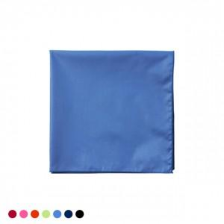

【상세/제작정보】 | <p><span style="font-size: 14pt;">​※ 자수인쇄 디자인 난이도에 따라 비용 편차 발생할 수 있습니다.</span></p>

【인쇄/포장옵션】 | 자수, 풀칼라 / 포장불가능

【공급단가】 | 수량 | 100~ | 200~ | 300~ | 1,000~ | 3,000~
*VAT별도 | 단가 | 3,640원 | 3,440원 | 3,270원 | 3,190원 | 3,130원

【상품 URL】 | https://www.synergygift.co.kr:443/src/goods_detail.php?gdno=27553

